couv
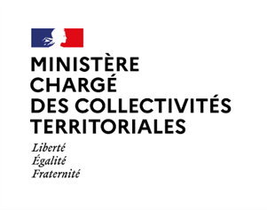

Les Finances des
Groupements de
communes à
fiscalité propre
en 2022

Collection
Statistiques et finances locales (tableaux)

Département des études et des statistiques locales

Les tableaux « Les finances des groupements de communes à fiscalité propre en 2022 »
ont été élaborés au Département des études et des statistiques locales (DESL)
de la Direction générale des collectivités locales (DGCL)
par Guillaume LEFORESTIER

Janvier 2024

Directeur de la publication : Cécile Raquin

